I. Báo cáo BOD
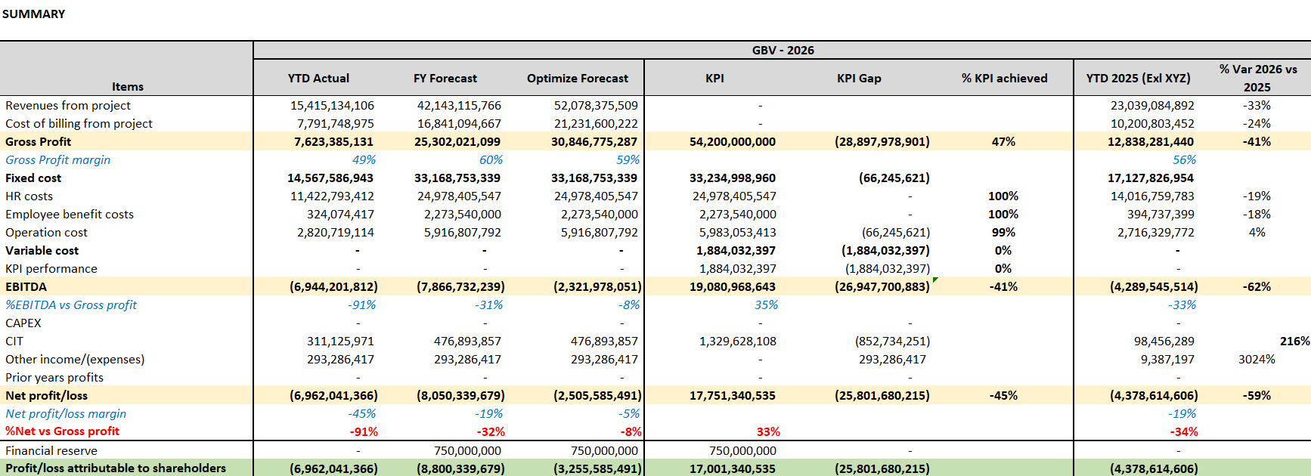
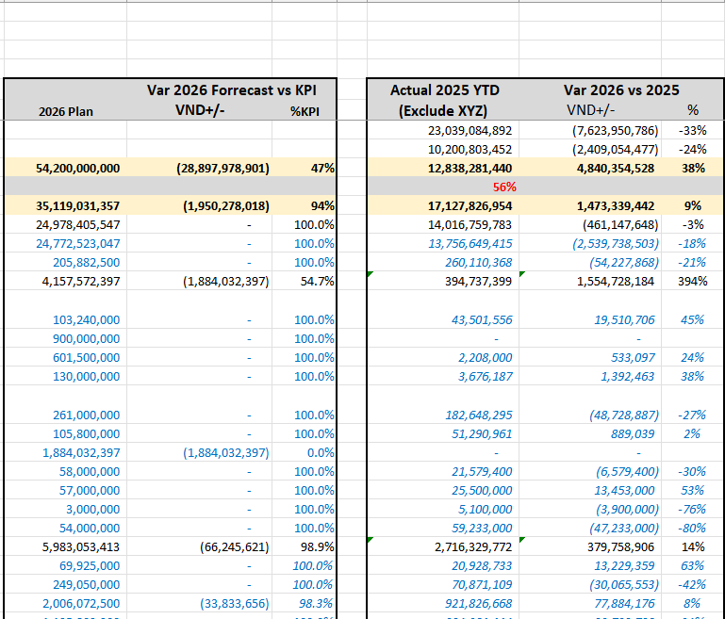
I. Báo Cáo của BOD
 | 1. Báo cáo P&L:
 | Mục tiêu: báo cáo có thể xem số actual và so sánh cùng kỳ, nhưng hiện tại không so sánh được, phải làm manual

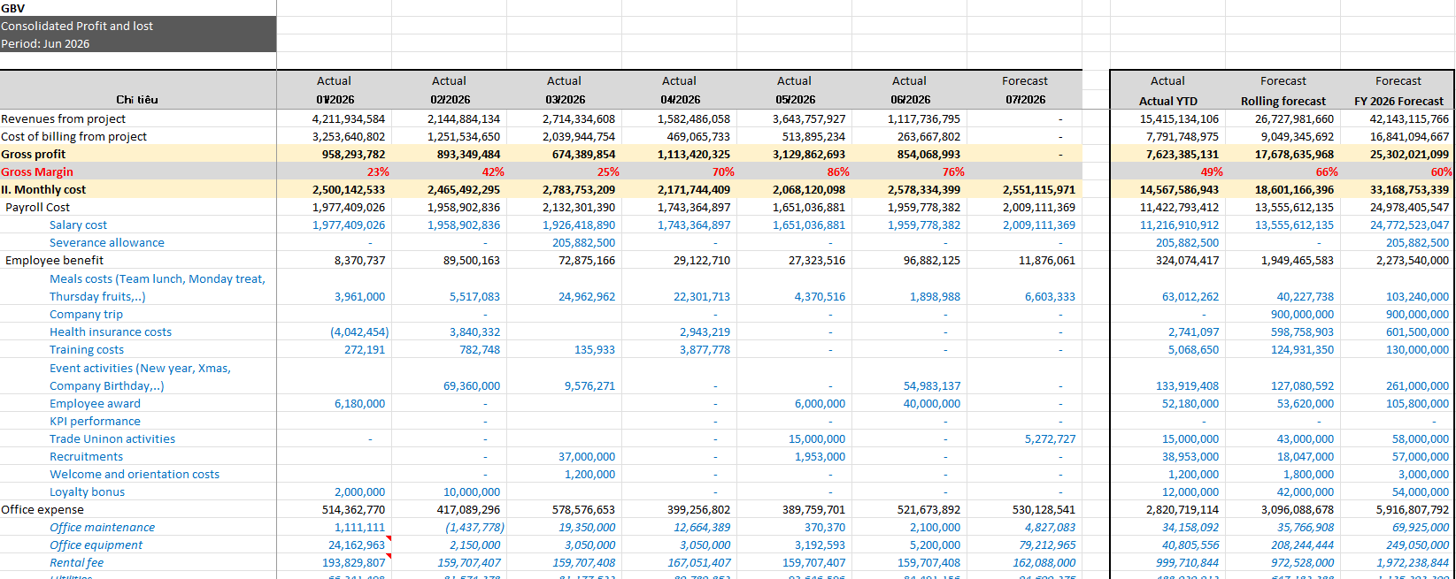

 | 2. CF Group:
 | Mục tiêu:Báo cáo phải cập nhật được số estimate của các kỳ tiếp theo
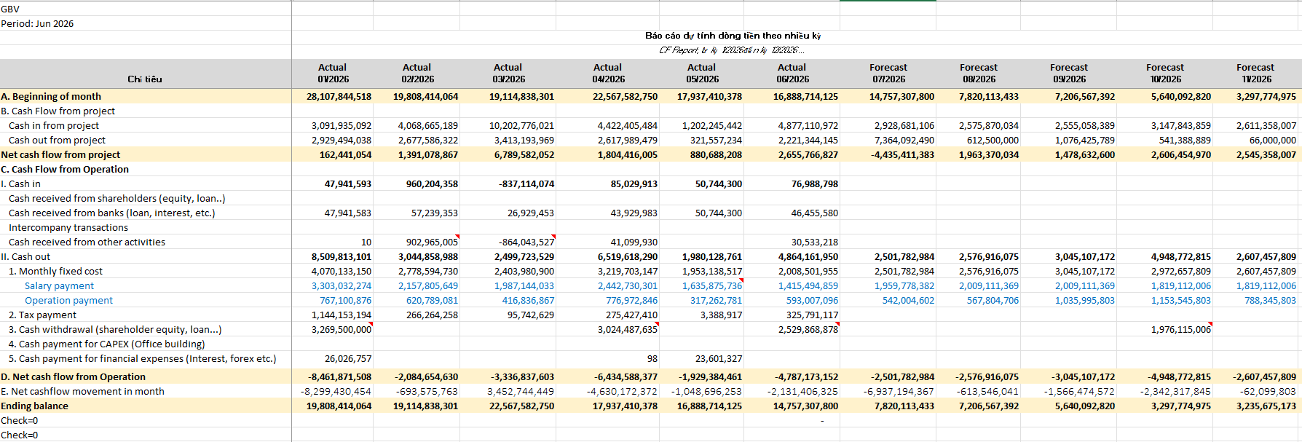

 | 3. KPI Summary

II. Báo cáo quản trị
I. Báo cáo quản trị
1. | Finance report
 | Mục tiêu: | - Tổng hợp toàn bộ doanh thu (Forecast), doanh thu (thực tế), cost (Forecast), cost (thực tế).
 |  | - Báo cáo theo từng vụ việc
 | Nguyên tắc tổng hợp: | - Phần Forecast- doanh thu được lấy từ CE, cost từ PE
 |  | - Phần thực tế- doanh thu lấy từ 511 đã bill được cho khách hàng và hạch toán, cost lấy từ phát sinh 154 đã được hạch toán.
 |  | Lý do: Công ty đang theo rule toàn bộ phát sinh 154 trong kỳ sẽ được kết chuyển hết sang giá vốn 632
 |  | - Tổng hợp theo thời gian, theo nhóm account
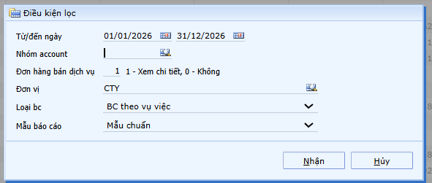

 | Hạn chế hiện tại: | - Chỉ có thể xem 1 report duy nhất, hiện tất cả các vụ việc cùng 1 lúc. Khi cần xem đơn lẻ 1 vụ việc thì không có trường chọn vụ việc cụ thể để xem

2. | CF report by multi periods
 | Mục tiêu: | Tổng hợp CF theo từng tháng tương ứng với từng khoản mục cần thể hiện trên report
 | Nguyên tắc tổng hợp: | Theo phát sinh 111,112 đối ứng các tài khoản, khoản mục chi phí liên quan để đưa vào các hạng mục tương ứng
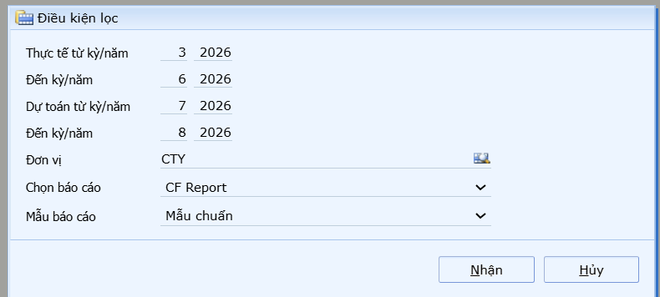

 | Hạn chế: | Chỉ phản ánh được số thực tế, chưa có hướng làm sao có thể update và cập nhật được số Forecast của các kỳ trong tương lai
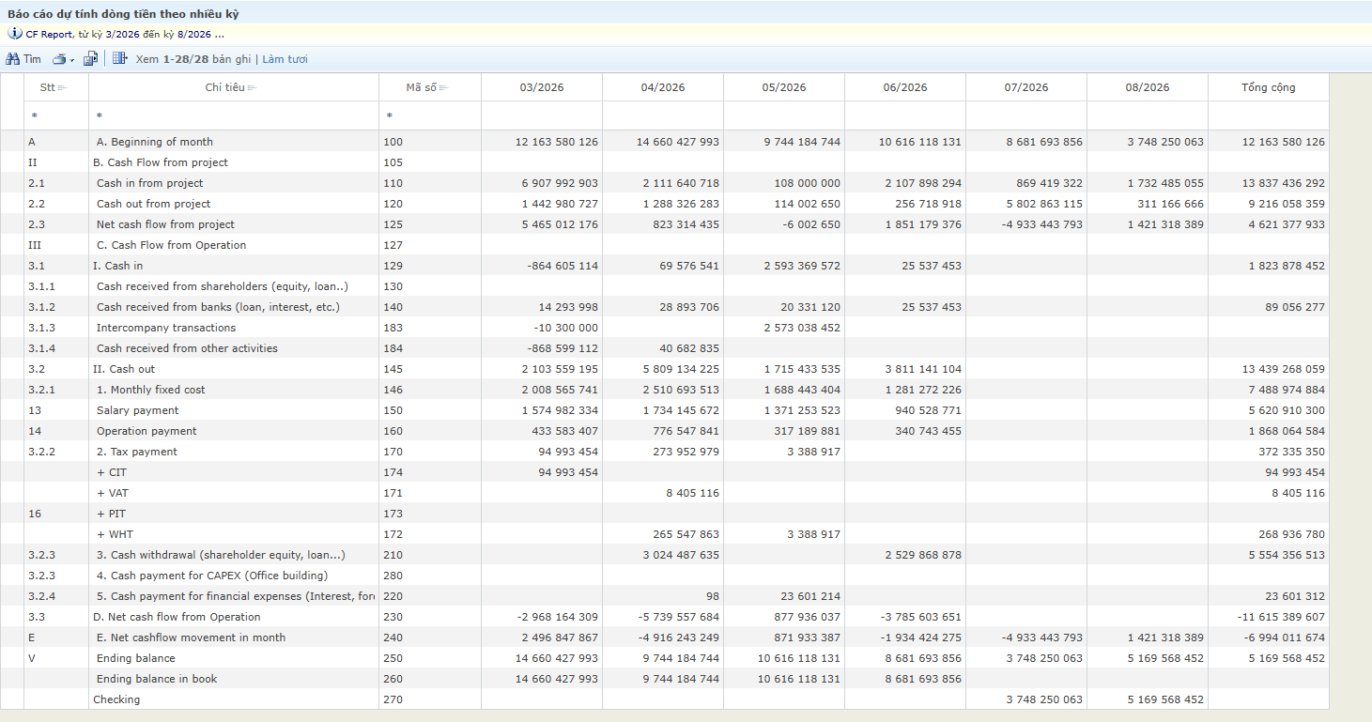

3. | PL report by multi periods
 | Mục tiêu: | Tổng hợp profit and loss theo từng hạng mục chi phí quản trị
 | Nguyên tắc tổng hợp: | Theo phát sinh các tài khoản liên quan PL, và khoản mục chi phí tương ứng như BANK, HOST, ENTAIN, OFEXP, MEAL, TRAIN,…
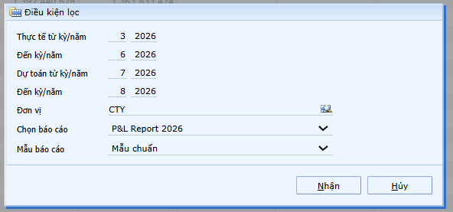

 | Hạn chế: | Chỉ phản ánh được số thực tế, chưa có hướng làm sao có thể update và cập nhật được số Forecast của các kỳ trong tương lai

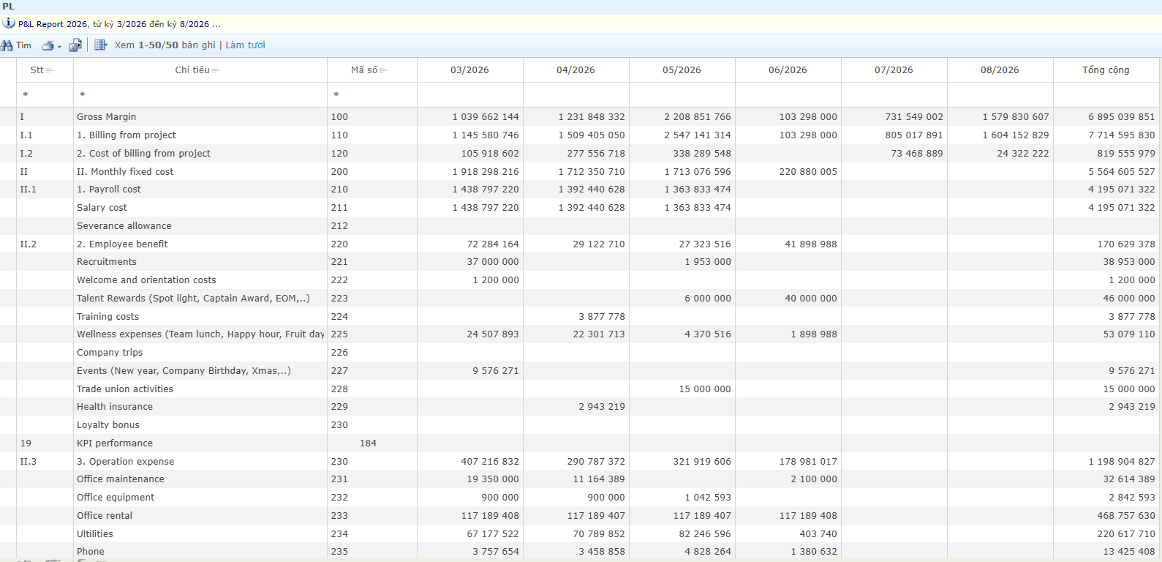
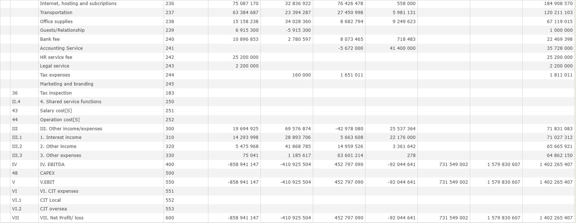

4. | Job profit report by Job Item
 | Mục tiêu: | Tổng hợp doanh thu và cost của từng dự án theo từng Item Job (hạng mục công vệc ). Phục vụ cho việc đánh giá hiệu quả theo từng hạng mục
 | Nguyên tắc tổng hợp: | Phần doanh thu được lấy từ phiếu hạch toán 511, phần cost lấy từ 154
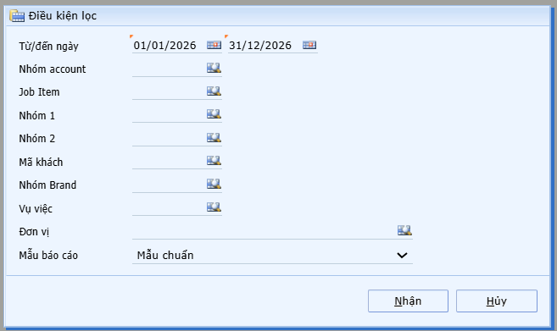

 | Hạn chế hiện tại: | Việc ghi nhận Item code của Job có sự thay đổi, tuy nhiên phiếu ghi nhận doanh thu kế thừa từ BI (BI lại kế thừa từ CE).
 |  | Trong quá trình làm việc thực tế, scope of work có thể thay đổi theo yêu cầu khách hàng. Và Item code của CE không còn đúng nữa
 |  | Tương tự phần cost, việc ghi nhận Item code theo PO (PO được kế thừa từ PR, PR được kế thừa từ PE) cũng sẽ thay đổi SOW
 |  | => Report hiện cho ra kết quả không đúng được
 |  | Note: Không cho sửa trường Item code của CE, PE, PR, PO ban đầu theo số thay đổi vì budget ban đầu đã được duyệt, dù thay đổi SOW vẫn phải cố giữ margin ban đầu.
 |  | Và quản lý Payout within budget.
 |  | Cần giải pháp làm sao có thể cập nhật được thông tin Item code đúng và generate report này đúng
 |  | (Có thể thêm trường update và tập hợp report này trên trường update, nhưng làm sao run khả thi và không phải đi duyệt lại, không ảnh hưởng các loại report khác)

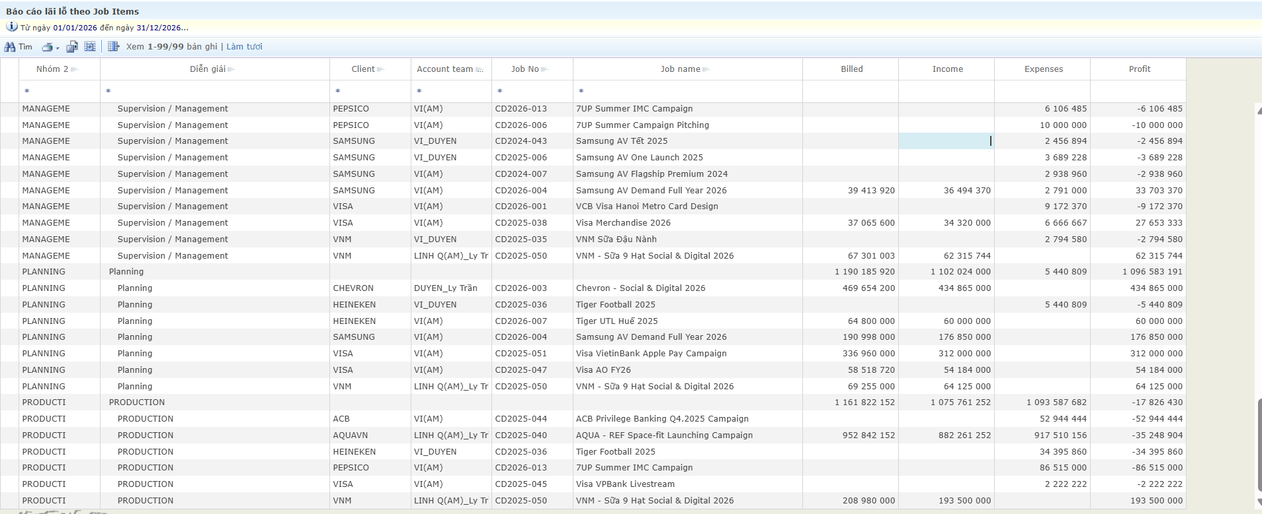

5. | CF (Actual)
 | Mục tiêu: | Trực quan cash flow của từ dự án, hiển thị thời điểm cash in, cash out của từng dự án theo từng tháng suốt vòng đời dự án. Thể hiện được cả actual và Forecast.
 |  | Đến hiện tại là Actual, còn tương lai là theo forecast ban đầu. Trường hợp Actual khác Forecast thì report phải flexible điều chỉnh hiển thị sao cho phù hợp.
 |  | Thể hiện được margin của dự án, hiển thị được phần đã chi là cho đối tượng nào.
 | Nguyên tắc tổng hợp: | Số Acctual theo thời điểm chi tiền thực tế đã ghi nhận sổ sách kế toán tương ứng từng dự án liên quan thu/chi
 |  | Số Forecast tập hợp từ thời gian thanh toán dự kiến ban đầu của CE và PE

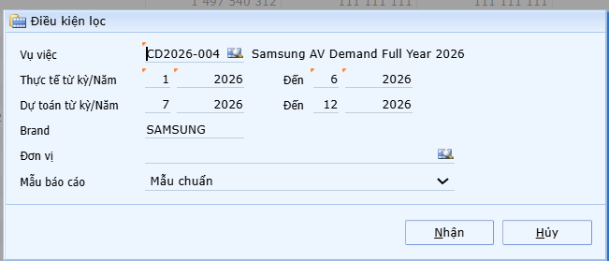

 | Hạn chế: | Margin đang tính trên số có VAT,
 |  | Có cách nào được lựa chọn hình thức hiển thị báo Cáo thuần là doanh thu/chi phí, không có VAT và hình thức báo cáo có VAT hay không?

6. | CF (Estimate)
 | Mục tiêu: | Trực quan cashflow ước tính của dự án thời điểm bắt đầu
 | Nguyên tắc tổng hợp: | Số liệu cash in/ cash out dựa trên thời gian dự kiến thanh toán của PE &CE

7. | Aging receivable report:
 | Mục tiêu: | Báo cáo tổng hợp các khoản công nợ đang pending của khách hàng theo thời gian đã tổng hợp

 | Hạn chế: | Chưa email auto remind được công nợ quá hạn cho các bạn account & kế toán

8. | Aging payable report:
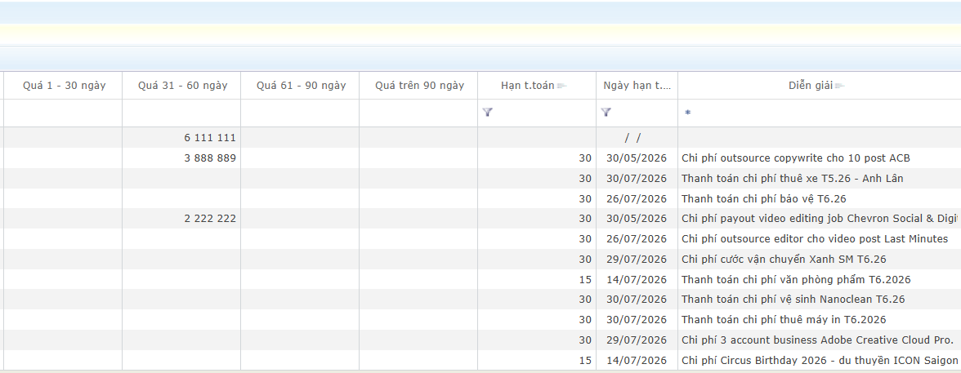

9. | List of contract
 | Mục tiêu: | Tổng hợp danh sách các hợp đồng mới có được trong tháng
 | Nguyên tắc tổng hợp: | Dựa trên danh sách các CE được tao và duyệt trong tháng

 | Hạn chế: | Hiện tại đang tổng hợp theo ngày tạo CE. Nếu CE1 tạo vào T5, nhưng duyệt xong vào tháng 6, thời điểm xuất report tháng 5 sẽ không thấy CE1 tháng 5 nếu chưa duyệt.
 |  | Khi xuất report T6 cũng sẽ không thấy CE1 vì thời điểm duyệt xong đã chạy về report tháng 5, sau thời điểm làm báo cáo, dẫn đến có thể thống kê xót danh sách hợp đồng đã ký khi làm báo cáo khác.

III. Báo cáo của Finance
II. Báo cáo của Finance
1 | Báo cáo theo dõi thuế TNCN

 | Mục tiêu: | Tổng hợp danh sách lương đã chi trả cho Freelancer và thuế thu nhập cá nhân phát sinh trong tháng để HR thuận tiện trong khai báo thuế TNCN
 | Nguyên tắc tổng hợp: | Theo phát sinh nhóm khách Freelacer

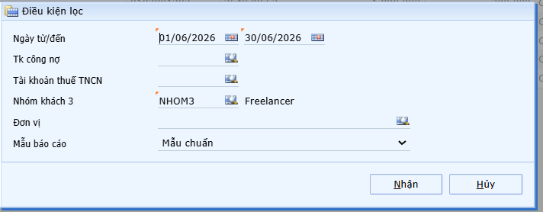

 | Hạn chế: | Không có option để lựa chọn, báo cáo tổng hợp theo đối tượng hay theo lần thanh toán/ GD

2 | Báo cáo theo dõi PR

 | Mục tiêu: | Tổng hợp chi tiết ngân sách (PE), tình hình sử dụng đã kéo PR, tình hình chi đã kéo PO tương ứng theo từng hạng mục trong Job. Nhìn tổng quát hiện trạng thực tế PE,PR,PO từng mục và từng Job
 | Nguyên tắc tổng hợp: | Thống kê chi tiết theo , PE, PR đã kéo, PO đã kéo

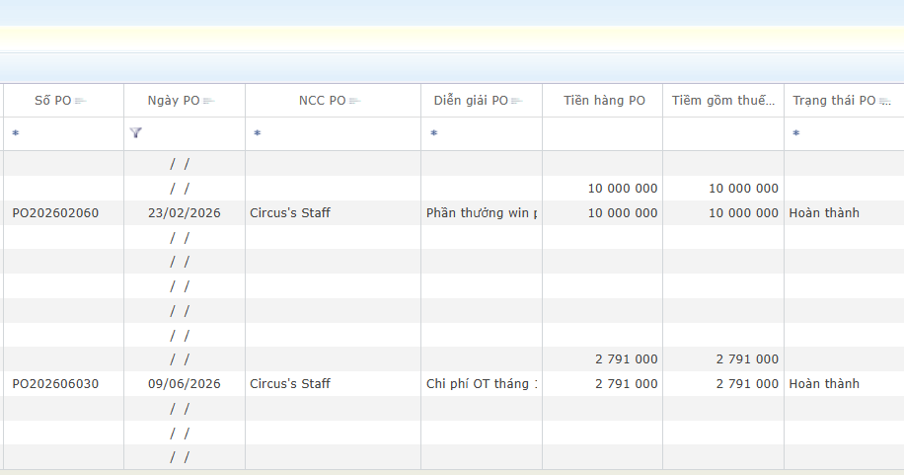

 | Hạn chế: | Chỉ xem được 1 Job, không có thống kê hàng loạt nhiều Job, thống kê chưa đầy đủ, chính xác PO thực sự đã kéo, đã chi

IV. Mẫu CE, PE
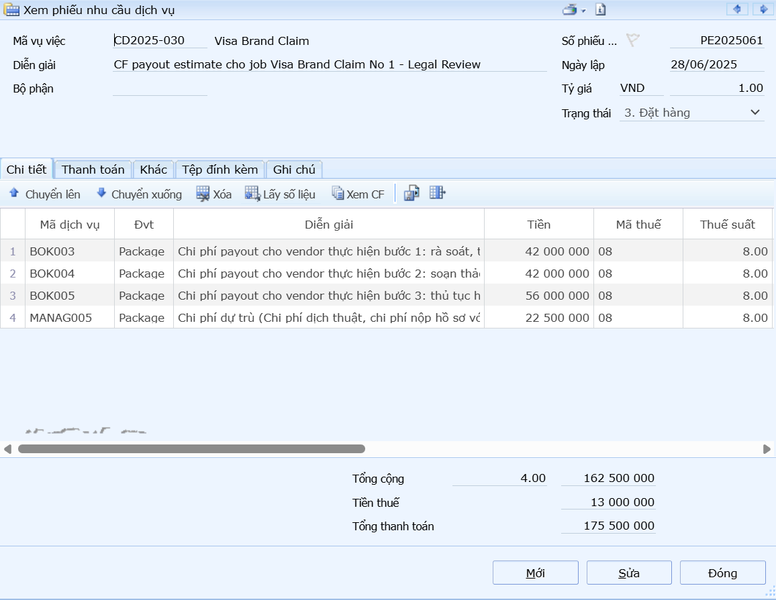
III. Mẫu CE, PE
 | 1. CE
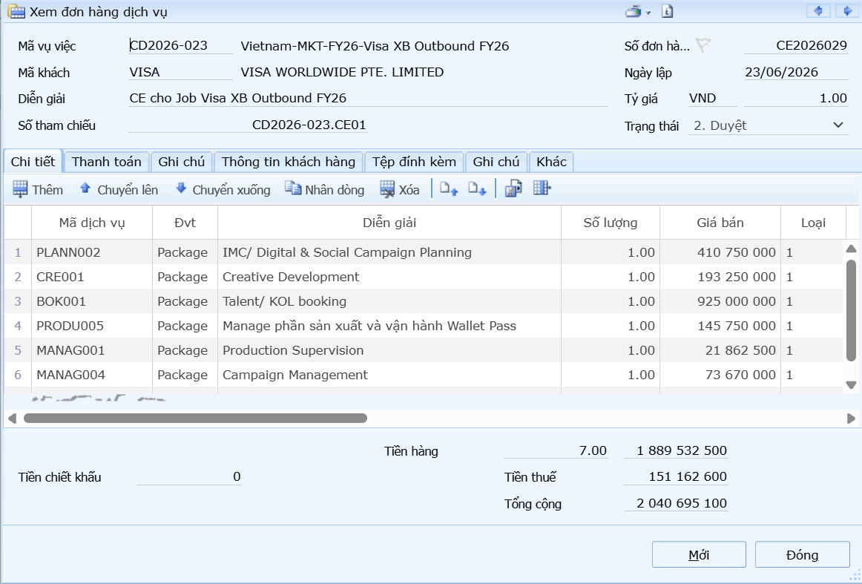

 | 2. PE

